手順
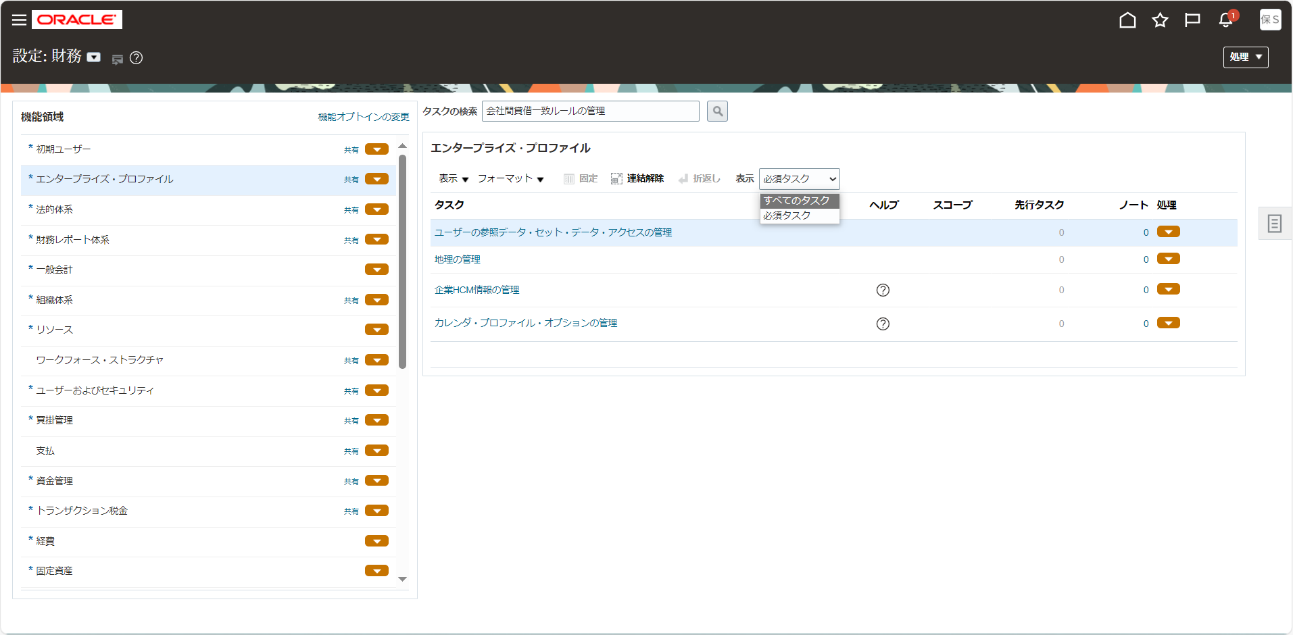
手順

メニュー

シート | メニュー | タスク | 説明、その他
TAX_8 | 設定および保守 > 設定：財務 > トランザクション税金 | 税金条件セットの管理 | 「税金条件セットの管理」をタスク一覧から選択

タスク一覧からの選択

設定画面の画面左上より設定種別を確認します。他の名前になっている場合は「▼」をクリックして変更します。

画面左の機能領域から該当のタスク種別を選択し、画面右に表示されたタスク名をクリックします。
タスク名が見つからない場合は「表示 > すべてのタスク」を選択して非表示のタスクを表示させます。

TAX_8
TAX_5税率登録のあと
セットアップについての補足
税率（TAX_5）と税分類（TAX_5-2）を紐づけするためのセットアップ
目次
タスク名
TAX_8. 税金条件セットの管理

国内仕入先
「作成（＋）」ボタンをクリック
税金条件セットコード | 税金条件セット名 | 税金決定要素セット・コード | 元帳 | 国 | 使用可能 | 税金決定要素区分 | 税金区分クオリファイア | 税金決定要素名 | 演算子 | 値または範囲の開始 | 範囲：至 | 条件の無視
ITO_SALES_TCS_0000 | 伊藤園営業税金条件セット0000 | ITO_SALES_TDFS01 |  | 日本 | Yes | トランザクション入力要素 |  | 税分類コード | 次と等しい | 0000
ITO_SALES_TCS_1105 | 伊藤園営業税金条件セット1105 | ITO_SALES_TDFS01 |  | 日本 | Yes | トランザクション入力要素 |  | 税分類コード | 次と等しい | 1105
ITO_SALES_TCS_1108 | 伊藤園営業税金条件セット1108 | ITO_SALES_TDFS01 |  | 日本 | Yes | トランザクション入力要素 |  | 税分類コード | 次と等しい | 1108
ITO_SALES_TCS_1110 | 伊藤園営業税金条件セット1110 | ITO_SALES_TDFS01 |  | 日本 | Yes | トランザクション入力要素 |  | 税分類コード | 次と等しい | 1110
ITO_SALES_TCS_1205 | 伊藤園営業税金条件セット1205 | ITO_SALES_TDFS01 |  | 日本 | Yes | トランザクション入力要素 |  | 税分類コード | 次と等しい | 1205
ITO_SALES_TCS_1208 | 伊藤園営業税金条件セット1208 | ITO_SALES_TDFS01 |  | 日本 | Yes | トランザクション入力要素 |  | 税分類コード | 次と等しい | 1208
ITO_SALES_TCS_1210 | 伊藤園営業税金条件セット1210 | ITO_SALES_TDFS01 |  | 日本 | Yes | トランザクション入力要素 |  | 税分類コード | 次と等しい | 1210
ITO_SALES_TCS_1300 | 伊藤園営業税金条件セット1300 | ITO_SALES_TDFS01 |  | 日本 | Yes | トランザクション入力要素 |  | 税分類コード | 次と等しい | 1300
ITO_SALES_TCS_1400 | 伊藤園営業税金条件セット1400 | ITO_SALES_TDFS01 |  | 日本 | Yes | トランザクション入力要素 |  | 税分類コード | 次と等しい | 1400
ITO_SALES_TCS_2105 | 伊藤園営業税金条件セット2105 | ITO_SALES_TDFS01 |  | 日本 | Yes | トランザクション入力要素 |  | 税分類コード | 次と等しい | 2105
ITO_SALES_TCS_2108 | 伊藤園営業税金条件セット2108 | ITO_SALES_TDFS01 |  | 日本 | Yes | トランザクション入力要素 |  | 税分類コード | 次と等しい | 2108
ITO_SALES_TCS_2110 | 伊藤園営業税金条件セット2110 | ITO_SALES_TDFS01 |  | 日本 | Yes | トランザクション入力要素 |  | 税分類コード | 次と等しい | 2110
ITO_SALES_TCS_2205 | 伊藤園営業税金条件セット2205 | ITO_SALES_TDFS01 |  | 日本 | Yes | トランザクション入力要素 |  | 税分類コード | 次と等しい | 2205
ITO_SALES_TCS_2208 | 伊藤園営業税金条件セット2208 | ITO_SALES_TDFS01 |  | 日本 | Yes | トランザクション入力要素 |  | 税分類コード | 次と等しい | 2208
ITO_SALES_TCS_2210 | 伊藤園営業税金条件セット2210 | ITO_SALES_TDFS01 |  | 日本 | Yes | トランザクション入力要素 |  | 税分類コード | 次と等しい | 2210
ITO_SALES_TCS_2300 | 伊藤園営業税金条件セット2300 | ITO_SALES_TDFS01 |  | 日本 | Yes | トランザクション入力要素 |  | 税分類コード | 次と等しい | 2300
ITO_SALES_TCS_2400 | 伊藤園営業税金条件セット2400 | ITO_SALES_TDFS01 |  | 日本 | Yes | トランザクション入力要素 |  | 税分類コード | 次と等しい | 2400
ITO_SALES_TCS_2500 | 伊藤園営業税金条件セット2500 | ITO_SALES_TDFS01 |  | 日本 | Yes | トランザクション入力要素 |  | 税分類コード | 次と等しい | 2500
ITO_SALES_TCS_3108 | 伊藤園営業税金条件セット3108 | ITO_SALES_TDFS01 |  | 日本 | Yes | トランザクション入力要素 |  | 税分類コード | 次と等しい | 3108
ITO_SALES_TCS_3208 | 伊藤園営業税金条件セット3208 | ITO_SALES_TDFS01 |  | 日本 | Yes | トランザクション入力要素 |  | 税分類コード | 次と等しい | 3208
ITO_SALES_TCS_4108 | 伊藤園営業税金条件セット4108 | ITO_SALES_TDFS01 |  | 日本 | Yes | トランザクション入力要素 |  | 税分類コード | 次と等しい | 4108
ITO_SALES_TCS_4208 | 伊藤園営業税金条件セット4208 | ITO_SALES_TDFS01 |  | 日本 | Yes | トランザクション入力要素 |  | 税分類コード | 次と等しい | 4208
ITO_SALES_TCS_9908 | 伊藤園営業税金条件セット9908 | ITO_SALES_TDFS01 |  | 日本 | Yes | トランザクション入力要素 |  | 税分類コード | 次と等しい | 9908
ITO_SALES_TCS_9910 | 伊藤園営業税金条件セット9910 | ITO_SALES_TDFS01 |  | 日本 | Yes | トランザクション入力要素 |  | 税分類コード | 次と等しい | 9910
ITO_SALES_TCS_9808 | 伊藤園営業税金条件セット9808 | ITO_SALES_TDFS01 |  | 日本 | Yes | トランザクション入力要素 |  | 税分類コード | 次と等しい | 9808
ITO_SALES_TCS_9810 | 伊藤園営業税金条件セット9810 | ITO_SALES_TDFS01 |  | 日本 | Yes | トランザクション入力要素 |  | 税分類コード | 次と等しい | 9810
ITO_SALES_TCS_9708 | 伊藤園営業税金条件セット9708 | ITO_SALES_TDFS01 |  | 日本 | Yes | トランザクション入力要素 |  | 税分類コード | 次と等しい | 9708
ITO_SALES_TCS_9710 | 伊藤園営業税金条件セット9710 | ITO_SALES_TDFS01 |  | 日本 | Yes | トランザクション入力要素 |  | 税分類コード | 次と等しい | 9710

「完了」ボタンをクリック

